상품제안서
파스텔 화이트그립 보온보냉백M | 상품코드: S43349

 |  |  |  |  |  |  | 02-713-8555 | www.synergygift.co.kr
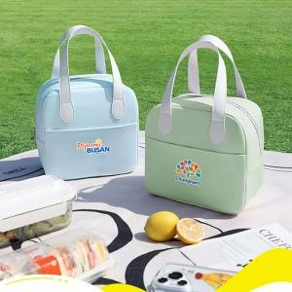

【상세/제작정보】

【인쇄/포장옵션】 | 실크, 컬러필름전사 / OPP(비닐)

【공급단가】 | 수량 | 50~ | 100~ | 300~ | 1,000~ | 3,000~
*VAT별도 | 단가 | 6,300원 | 6,150원 | 5,890원 | 5,640원 | 5,540원

【상품 URL】 | https://www.synergygift.co.kr:443/src/goods_detail.php?gdno=43349

